상품제안서
코너 엣지 책 받침대 2단 항균독서대 - 40cm | 상품코드: F26407

 |  |  |  |  |  |  | 02-412-0044 | www.easy1.co.kr
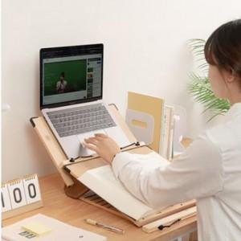

【상세/제작정보】

【인쇄/포장옵션】 | 레이저 / 포장불가능

【공급단가】 | 수량 | 20~ | 50~ | 100~ | 300~ | 500~
*VAT별도 | 단가 | 25,620원 | 25,210원 | 24,600원 | 23,980원 | 23,570원

【상품 URL】 | https://easy1.co.kr:443/src/goods_detail.php?gdno=26407

